SOP FORMU
 |  | EB3SOP7_KONTRAST SENSÖRÜ KALİBRASYON TALİMATI |  |  | İLK YAYIM TARİHİ : 16.07.2025
 |  |  |  |  | REV. TARİHİ : -
 |  |  |  |  | DOK. NO : EB3SOP7
 |  | BAKIM VE TEKNİK OPERASYONLAR |  | SOP | REV.: 0 SAY : 1/1
KAPSAM : Kontrast sensörü kalibrasyon talimatını içerir.
DİKKAT! SOP Formunda belirtilen adımların veya ekipmanların dışında çalışma yapmayınız. Farklı bir uygulama ile karşılaştığınızda kesinlikle müdahale etmeyiniz ve mutlaka ilk amirinize bilgi veriniz.
NO | İŞ ADIMI (Prosesin başından sonuna adım adım süreçler anlatılır. Siyah renk ile net ifadeler yazılır.) |  | DİKKAT EDİLECEK HUSUSLAR (Proses adımlarının her birinde Kalite, İş Güvenliği ve Çevre için dikkat edilmesi gereken çok önemli noktalara değinilir. Kaliteye veya Fireye etki edecek konular kırmızı renk, İSGÇ konular mavi renk ile yazılır.) | KULLANILAN EKİPMAN | FOTOĞRAFLAR
1 | Sensörün doğru açıda olduğuna dikkat ediniz. |  |  |  | 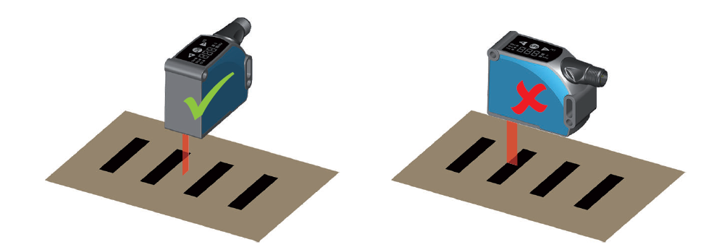
2 | Sensörün + / - tuşlarına basarak Ech menüsüne geliniz ve set tuşuna basınız. |  |  |  | 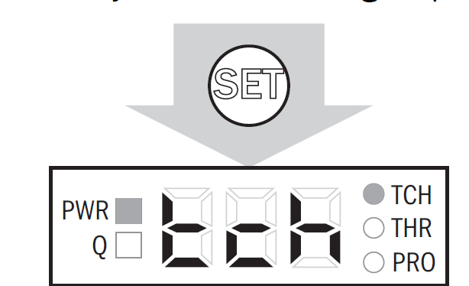
3 | 2P menüsüne geliniz ardından yine set deyiniz. |  |  |  | 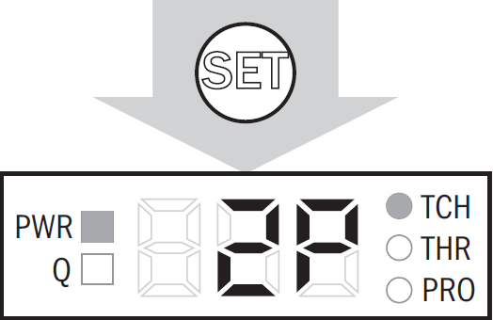
4 | Cihazın siyah register noktalarını gördüğünden emin olunuz ardından set tuşuna basınız. |  |  |  | 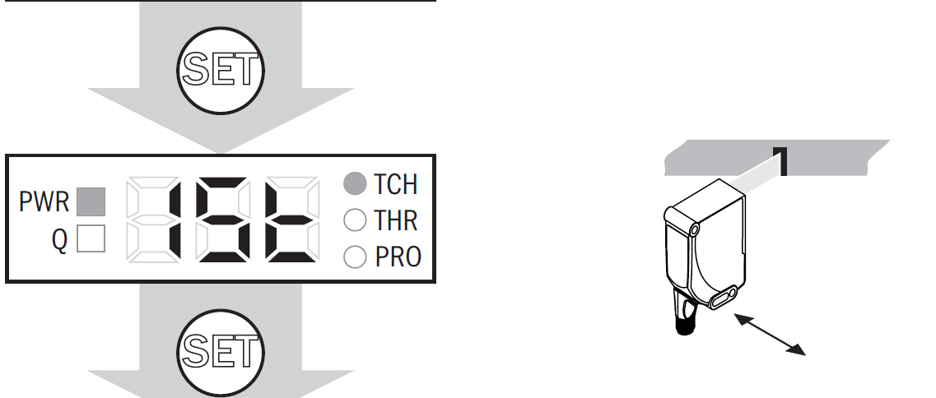
5 | Cihazın siyah register noktalarını görmediğinden emin olunuz ardından set tuşuna basınız. |  |  |  | 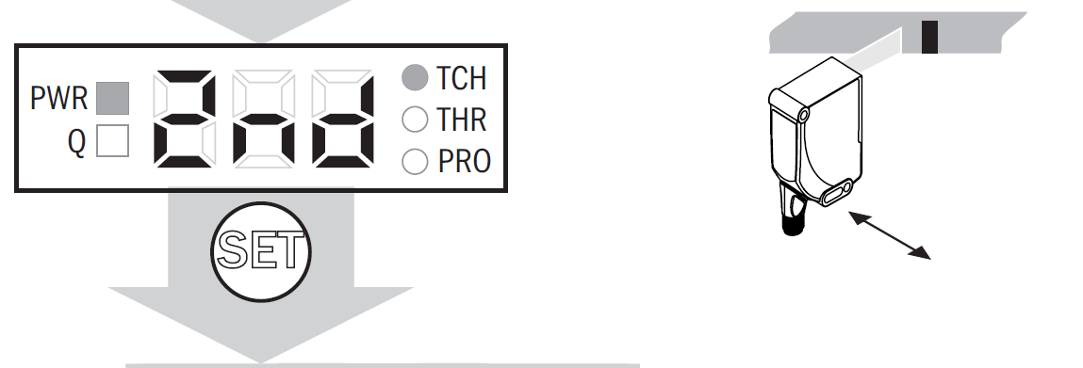
6 | Makineye start verip denemesini yapınız. |  |  | 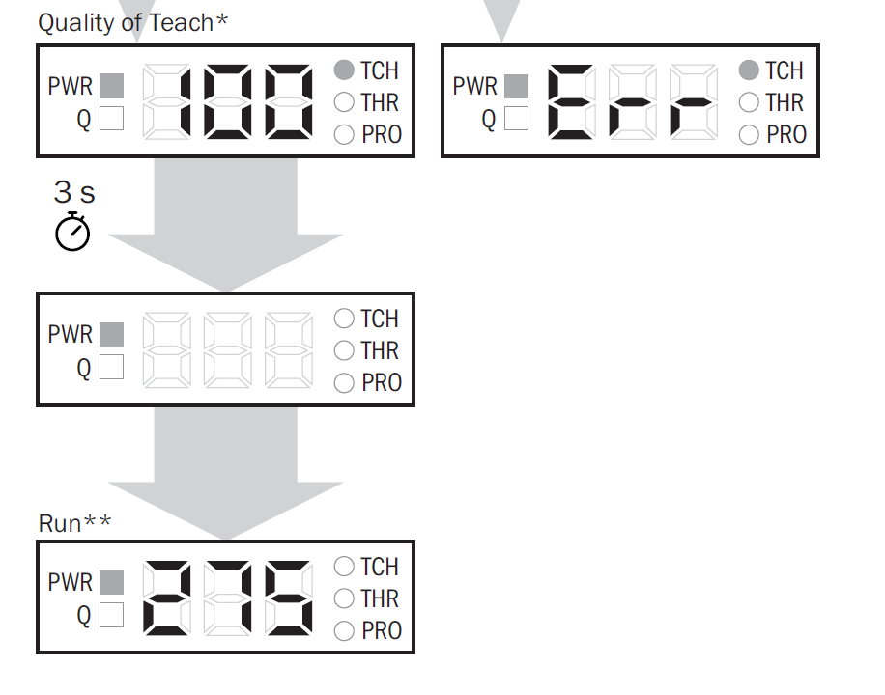
7 | Deneme baskısında register/kontrast hatası olmadığı teyit edildikten sonra makineyi normal üretime alın.
GEREKLİ EL ALETLERİ |  |  | GEREKLİ YARDIMCI EKİPMANLAR |  | GEREKLİ KİŞİSEL KORUYUCU DONANIMLAR
(EK SAYFALARDAKİ BÖLÜME AİT NUMARALAR YAZILMALIDIR) |  |  | (EK SAYFALARDAKİ BÖLÜME AİT NUMARALAR YAZILMALIDIR) |  | (EK SAYFALARDAKİ BÖLÜME AİT NUMARALAR YAZILMALIDIR)
HAZIRLAYAN |  |  | KONTROL EDEN |  | ONAYLAYAN
Mehmet Akif UZUN (BÖLÜM MÜHENDİSİ / ŞEFİ) |  |  | (İSGÇ) | (KALİTE GÜVENCE) | (BÖLÜM MÜDÜRÜ) / (KG VE LABORATUVARLAR MÜDÜRÜ)

